Analysis
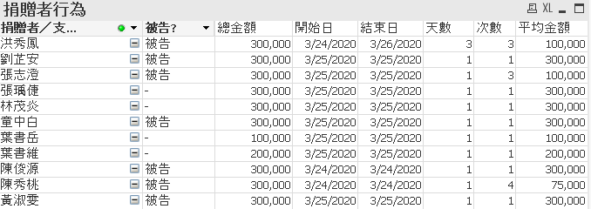
1. 刪除柯文哲和李文宗. 金額集中在三月24,25,26日.

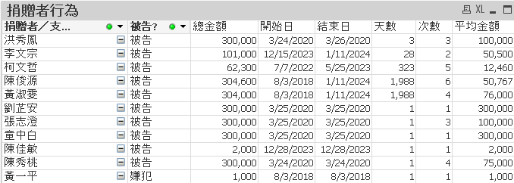

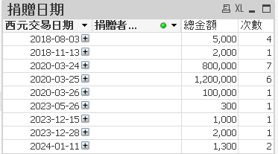

2. 刪除小額的陳佳敏和黃一平. Donation detail. 捐款對象都是民眾黨, 而不是柯文哲.

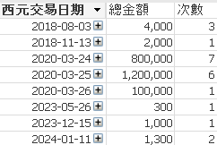

3. 解除"被告"的條件, 並集中在三月的捐款.

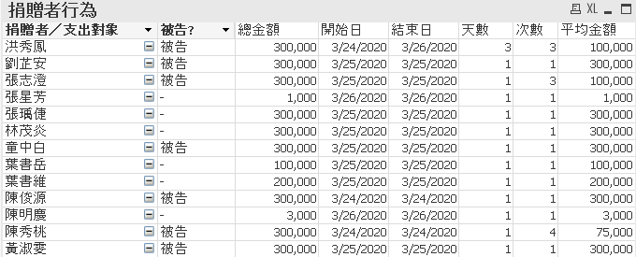

4. 再除去小額捐款的張星芳和陳明慶. 發覺增加四位可疑的捐贈者! 總金額提高到三百萬, 並都是捐到台灣民眾黨.
March donation detail

